SOMMEN.ALS
Excel cursus gevorderd
Functie SOMMEN.ALS
Gebruik de functie SOMMEN.ALS om het totaal van de koffie productie in 2016
van het Noordelijk halfrond te berekenen
Celbereik C30 berekenen uit werkmap WereldProductie
Maak het tabblad WereldProductie zichtbaar met rechtermuis in tab - Zichtbaar maken
1. Selecteer cel C30 in dit werkblad
2. typ = en openen de functie SOMMEN.ALS
3. Configureer de functie als volgt:
a. Optelbereik: WereldProductie!H6:H47 - maak de cellen absoluut met fn + f4
b. Criteriumbereik1: WereldProductie!C6:C47 -maak de cellen absoluut
c. Criteria1: Noordelijk intypen
d. Criteriumbereik2: WereldProductie!D6:D47 - maak de cellen absoluut
e. Criteria2: B30 - of typ Koffie - klik OK
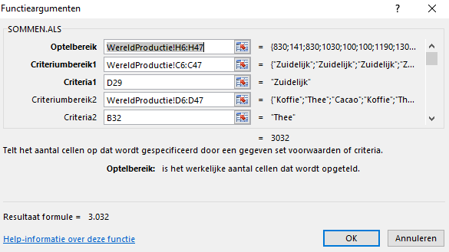
Gebruik de functie SOMMEN.ALS om het totaal van de Cacao productie van 2013
van het Zuidelijk halfrond te berekenen
Instelling: Celbereik D31 op het werkblad, 2016_Halfrond_totalen, berekenen uit WereldProductie

1. Selecteer cel D31 in dit werkblad
2. typ = en openen de functie SOMMEN.ALS
3. Configureer de functie als volgt:
a. Optelbereik: 2013 (cellen in kolom H)
b. Criteriumbereik1: "Halfrond" (cellen in kolom C)
c. Criteria1: D29 of typ Zuidelijk
d. Criteriumbereik2: Productie (cellen in kolom D)
e. Criteria2: B31 - of typ Cacao - klik OK
 | Jaar 2016
 | (keer 1.000 Ton)
 | Product | Noordelijk | Zuidelijk
 | Koffie
 | Cacao
 | Thee |  | 3,032 | voorbeeld

